상품제안서
컬러배색 폴로셔츠 | 상품코드: S27479

 |  |  |  |  |  |  | 02-713-8555 | www.synergygift.co.kr
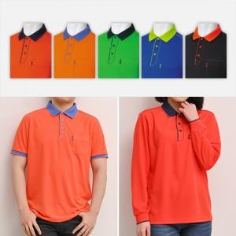

【상세/제작정보】

【인쇄/포장옵션】 | 실크, 풀칼라 / OPP(비닐)

【공급단가】 | 수량 | 50~ | 100~ | 500~ | 1,000~ | 2,000~
*VAT별도 | 반팔 | 19,890원 | 18,450원 | 17,550원 | 17,100원 | 16,800원
 | 긴팔 | 21,190원 | 19,680원 | 18,720원 | 18,240원 | 17,920원

【상품 URL】 | https://www.synergygift.co.kr:443/src/goods_detail.php?gdno=27479

